java環境変数の設定
●環境変数の設定
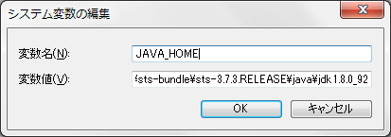

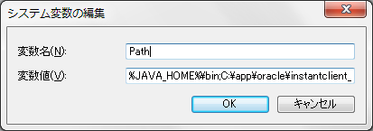

JAVA_HOMEとPathを設定。
コマンドプロンプトから「java -version」をたたいたときにjava1.8が表示されればOK
※最初からjava1.8が表示される場合は設定不要

ソフト配置
●ファイル解凍
・tomcat8.0.30
・SpringToolSuite(Eclipse拡張版IDE)
・SpringToolSuite日本語化ファイル
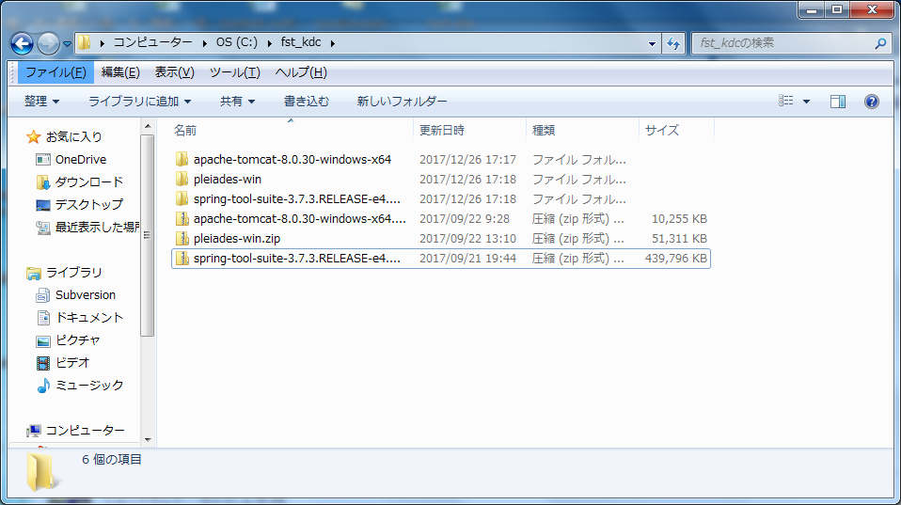

必要なファイルを任意の場所に解凍
※springのファイルが展開される際、パスが長いため
windows標準のzip解凍機能ではエラーとなる場合があります。
7-zip等の解凍ツールの使用を推奨します。

sts日本語化
●必要ファイルのコピー
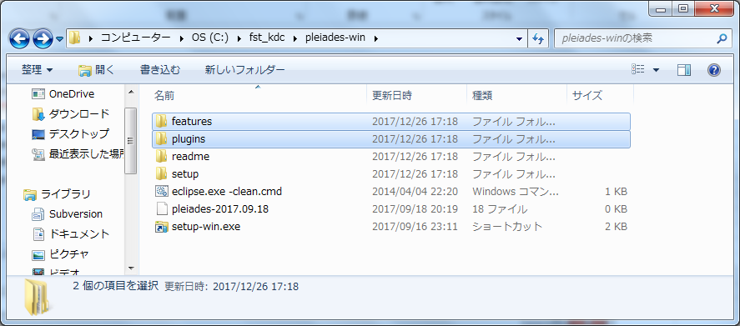

pleiades-winフォルダ内の「features」および「plugins」フォルダをコピーして、
springのsts(eclipse)フォルダに上書き保存

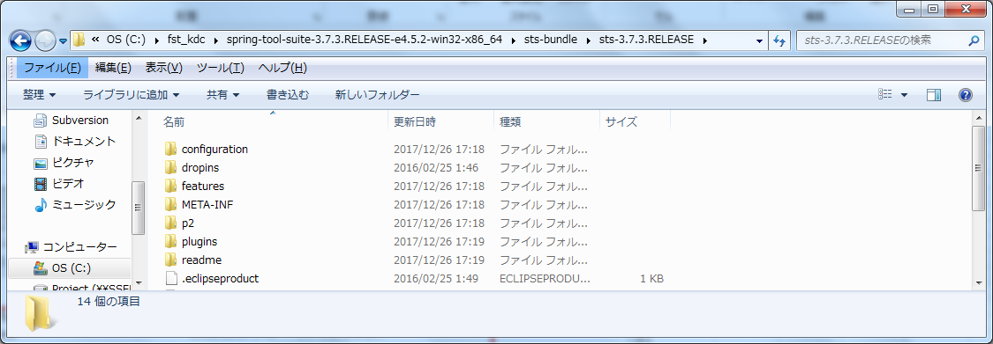

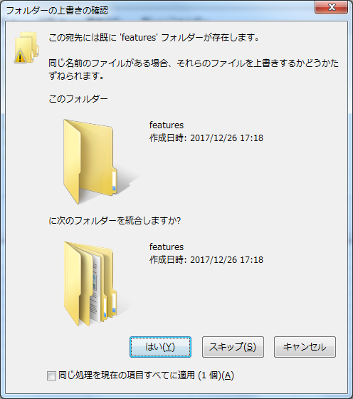

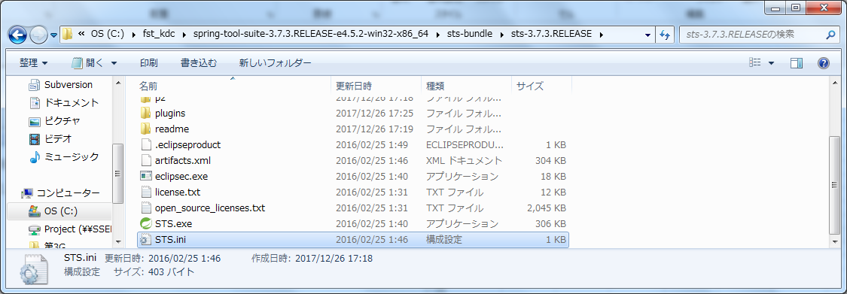

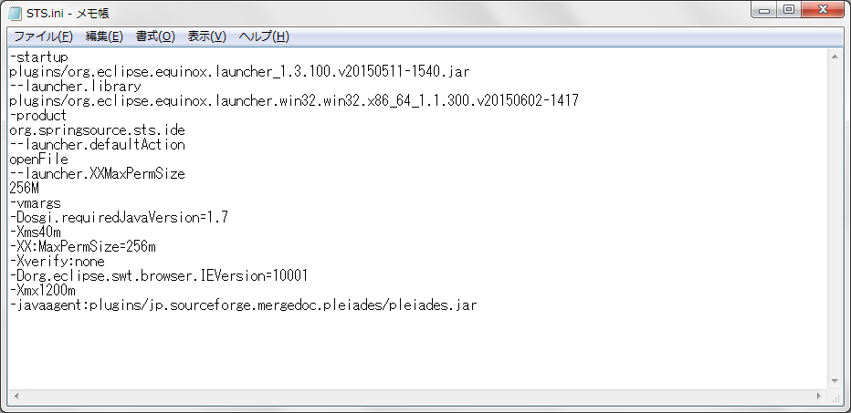

同じディレクトリ内にあるsts.iniファイルに下記を追加
-javaagent:plugins/jp.sourceforge.mergedoc.pleiades/pleiades.jar

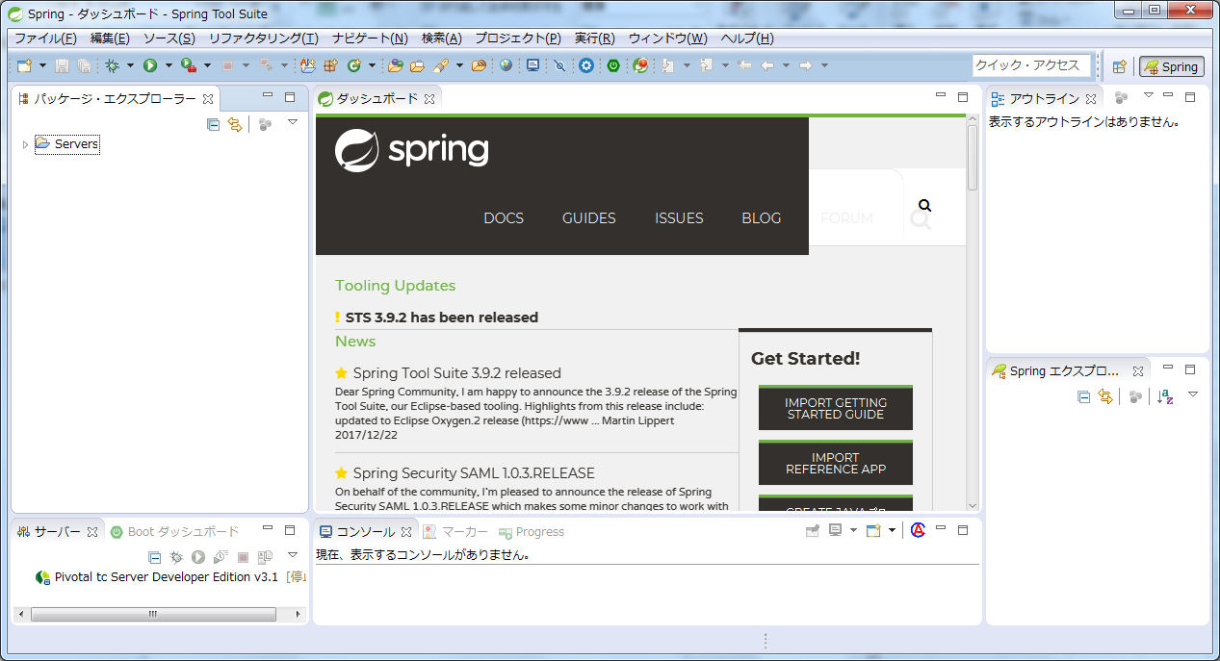

sts(eclipse)を起動して、日本語化されていることを確認。
→起動と設定は「sts設定」シートも参照してください。

sts設定
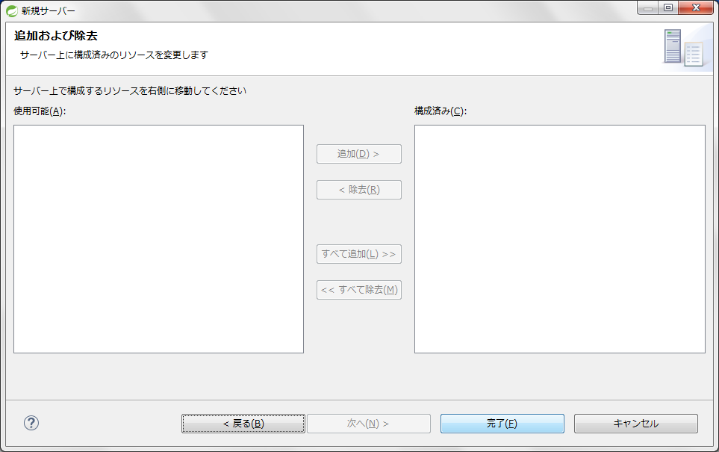
①workspaceの設定
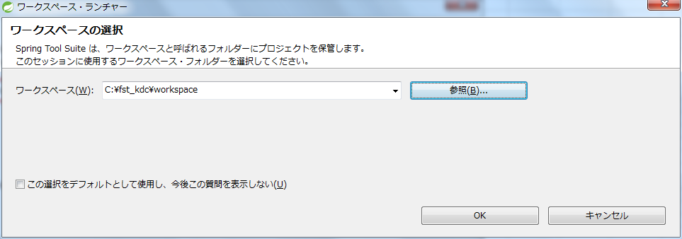

workspaceを任意の場所に設定

●tomcatサーバー設定
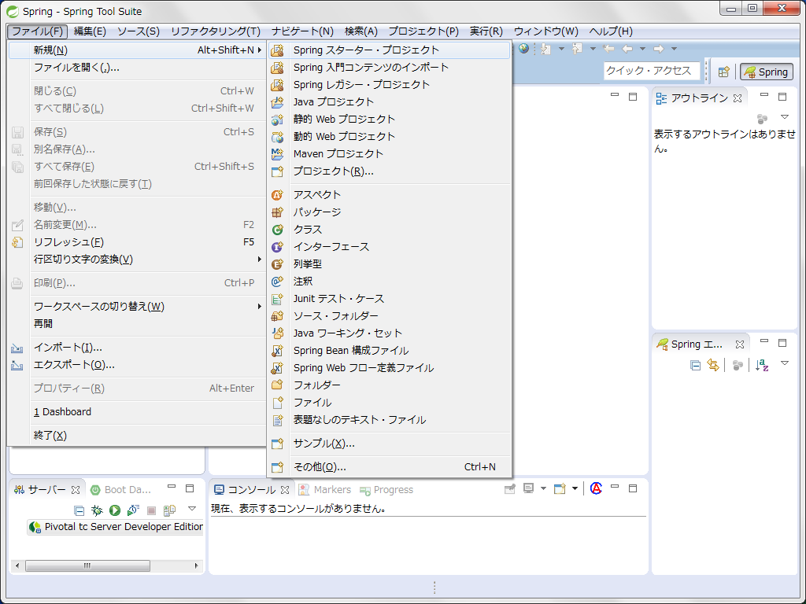

ファイル→新規→その他を選択

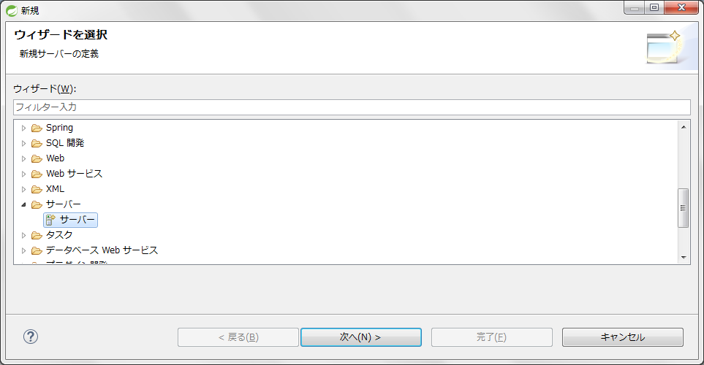

サーバーからApache→TomcatV8.0を選択

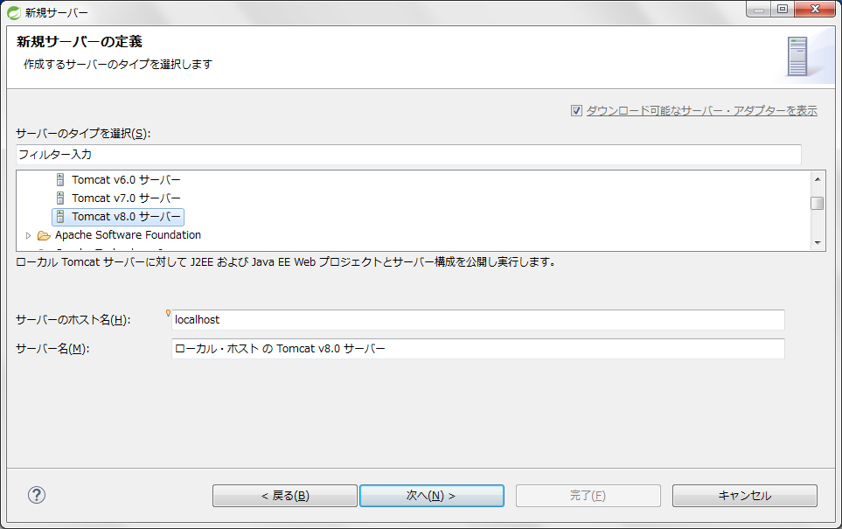

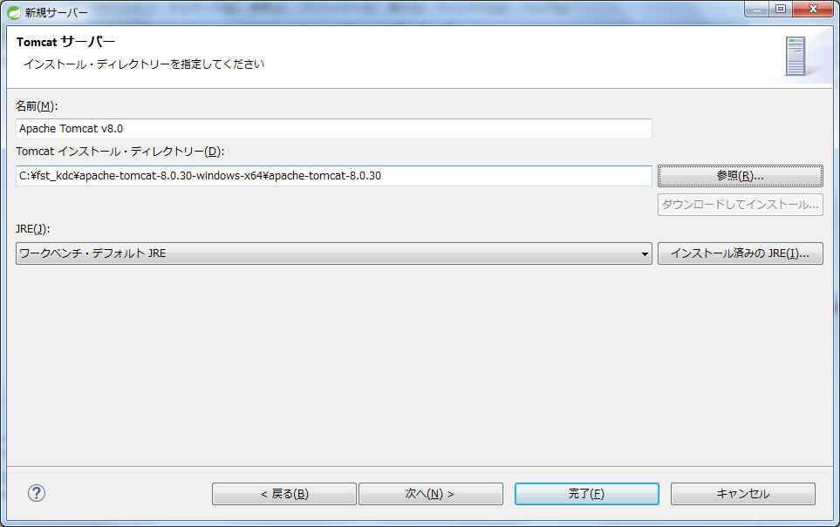

ディレクトリにはtomcat8.0を解凍したフォルダを選択

プロジェクト設定
●プロジェクト解凍
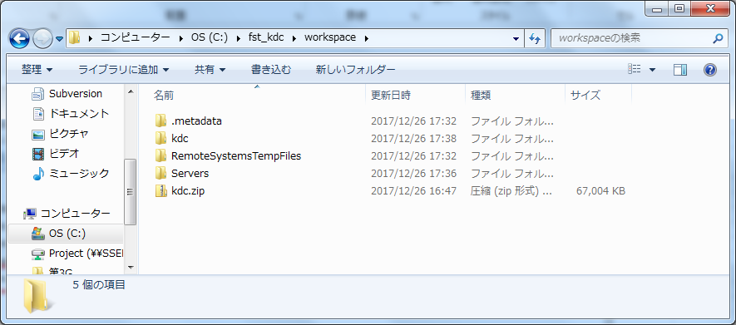

kdc.zipをworkspace内で解凍
※windowsや解凍ツールの設定によっては
「kdc」ディレクトリが二重に作成される場合があります。
（workspace/kdc/kdc のような状態）
workspace/kdc の直下に内容が展開されていることを確認してください。

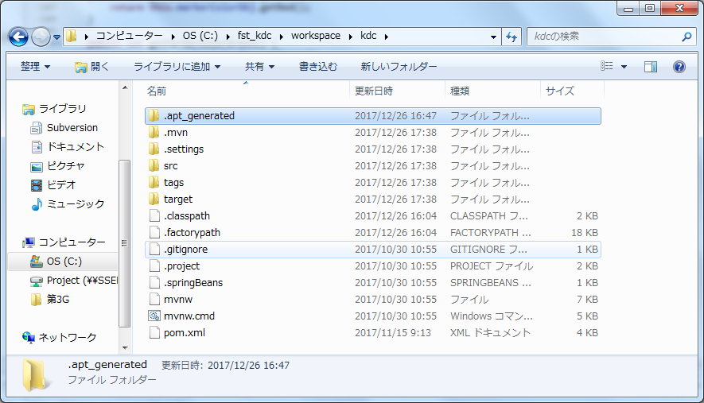

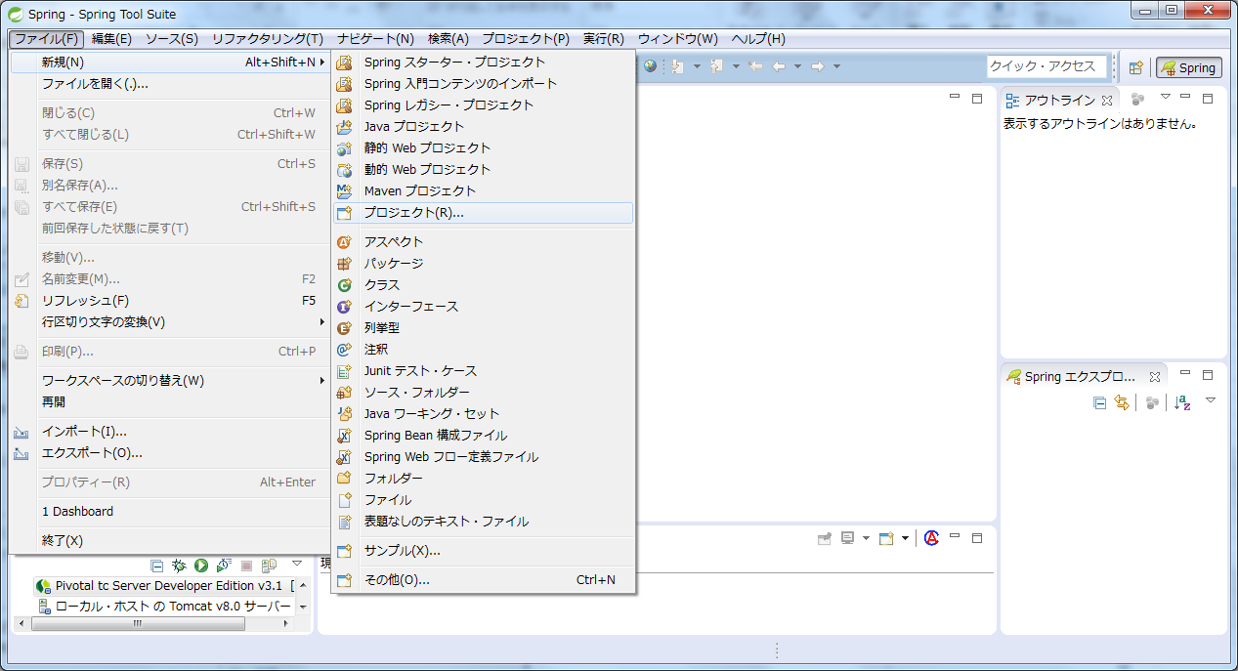

新規→プロジェクトを選択

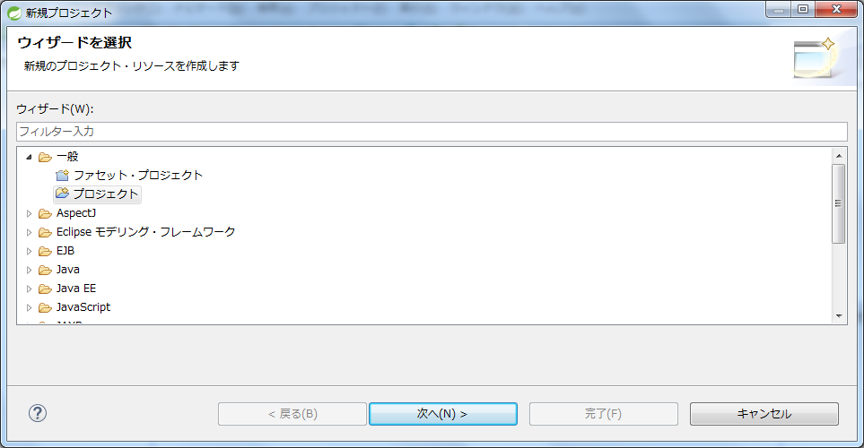

一般→プロジェクトを選択

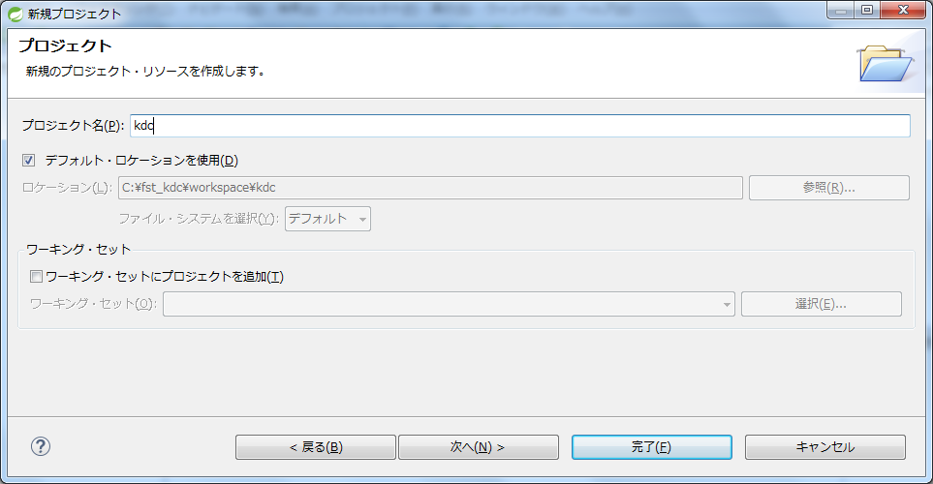

プロジェクト名にkdcと記入して完了ボタンをクリック

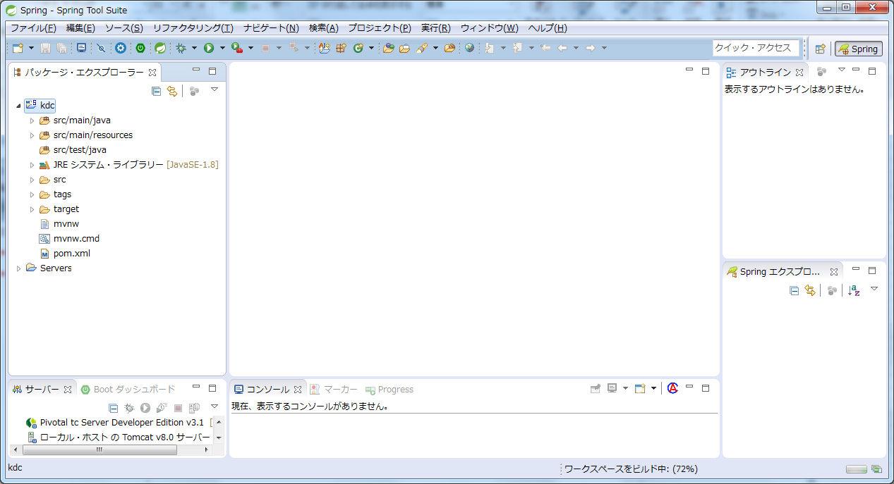

kdcプロジェクトが表示されていることを確認
※大量にエラー（赤い×印）のマークが出ることがありますが、
この後のmavenプロジェクトの更新を行うと解消します。

●プロジェクトの更新
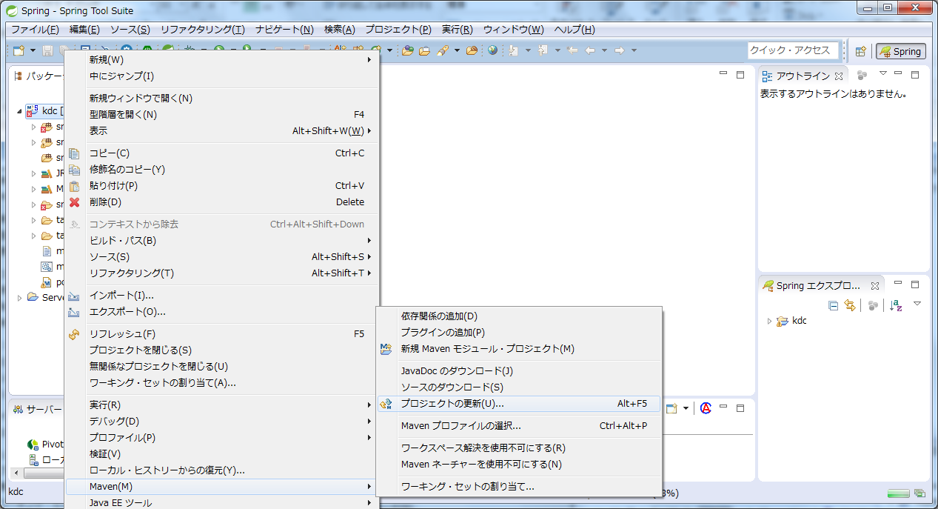

mavenからプロジェクトの更新をクリック

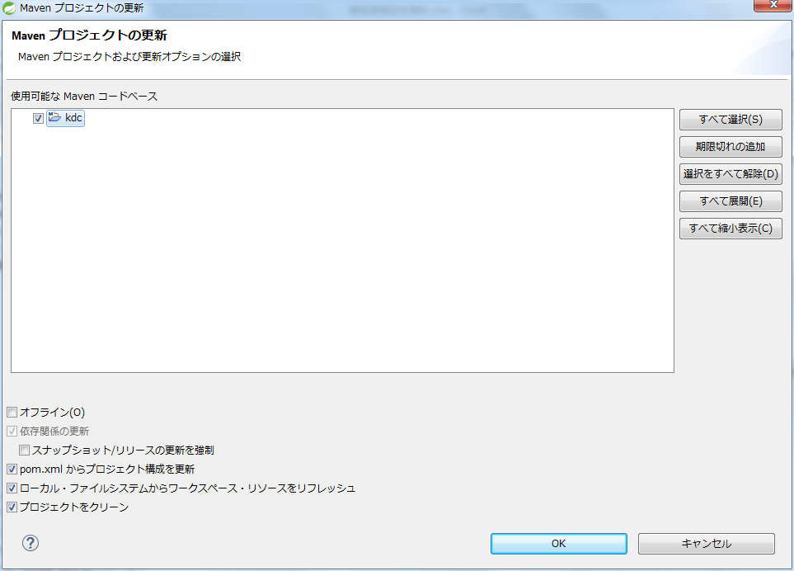

●サーバーにプロジェクトを追加
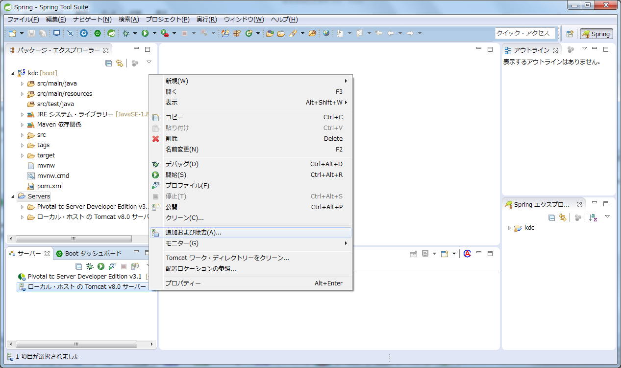

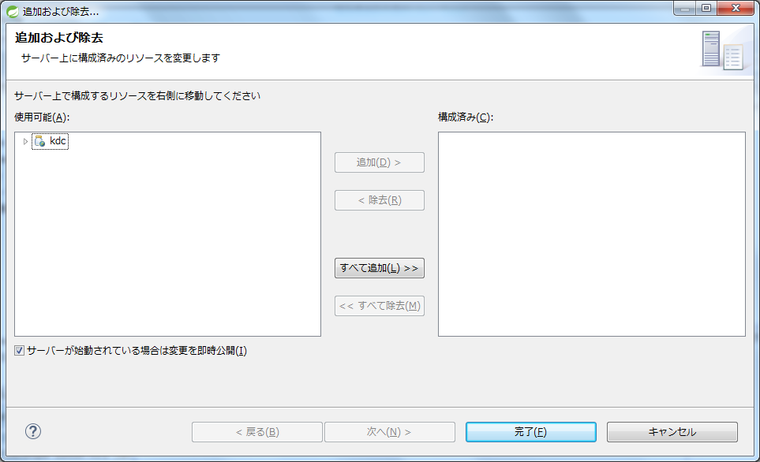

サーバーの右クリックメニューから「追加および除去」を選択
kdcを選択→追加

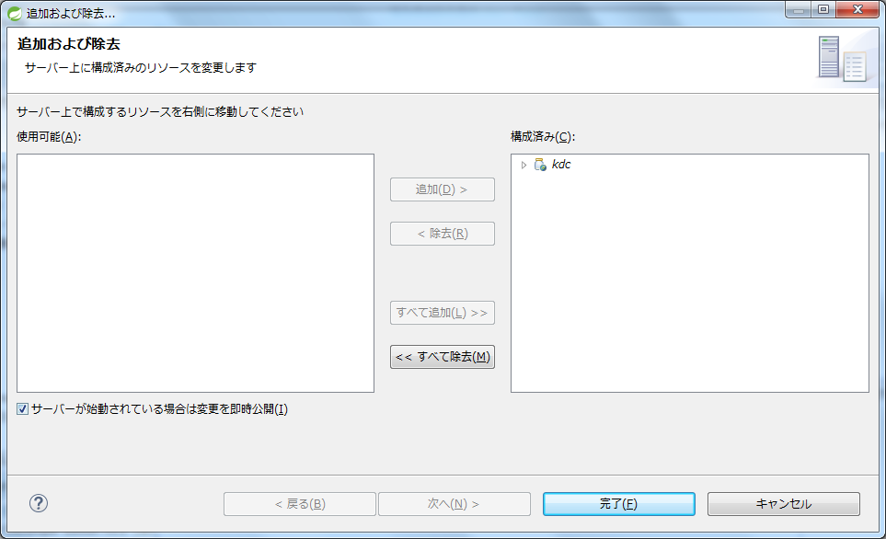

●外部ファイルの設定
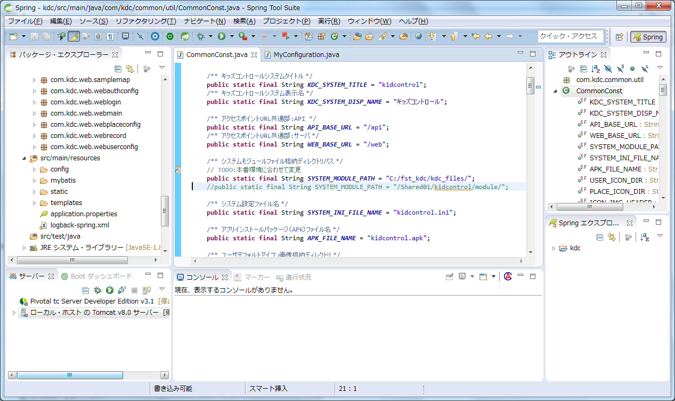

外部ファイルの格納パス
kdc/common/util/CommonConst.java の SYSTEM_MODELE_PATH
※ローカルでのテスト、検証環境、本番環境それぞれに応じて
変更する必要があります。

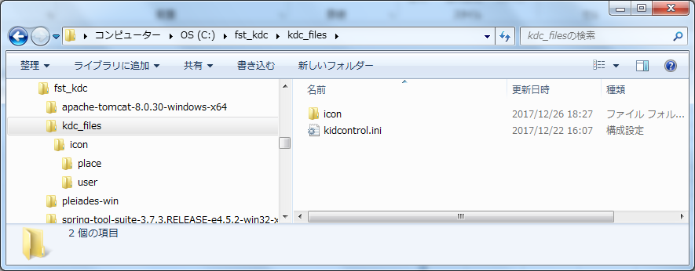

・設定ファイル kidcontrol.ini
・場所アイコン
・ユーザのデフォルトアイコン

●サーバーの起動
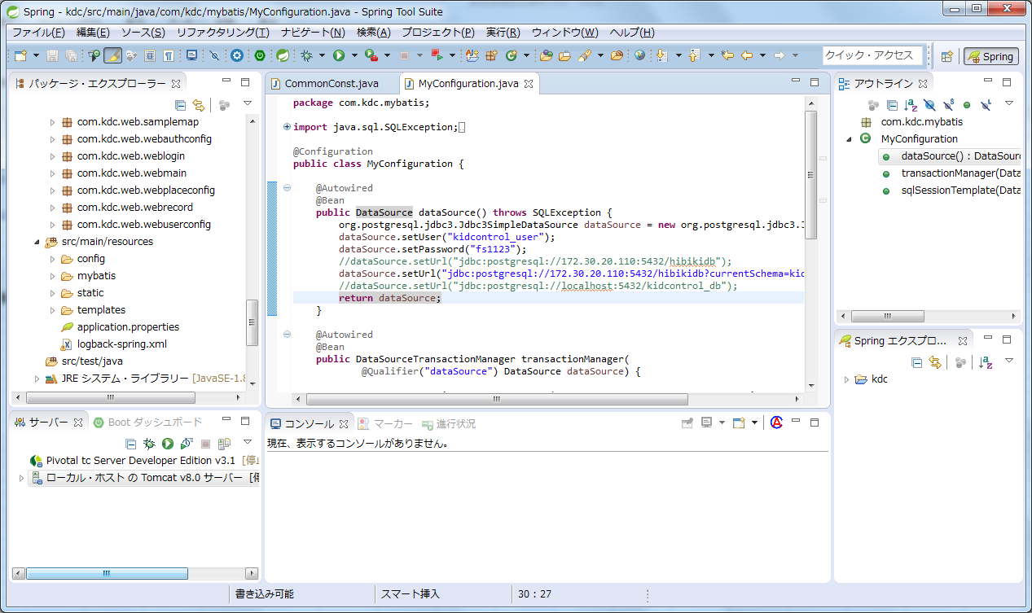

DBのパス
kdc/mybatis/MyConfiguration.java の dataSource()
※ローカルでのテスト、検証環境、本番環境それぞれに応じて
変更する必要があります。

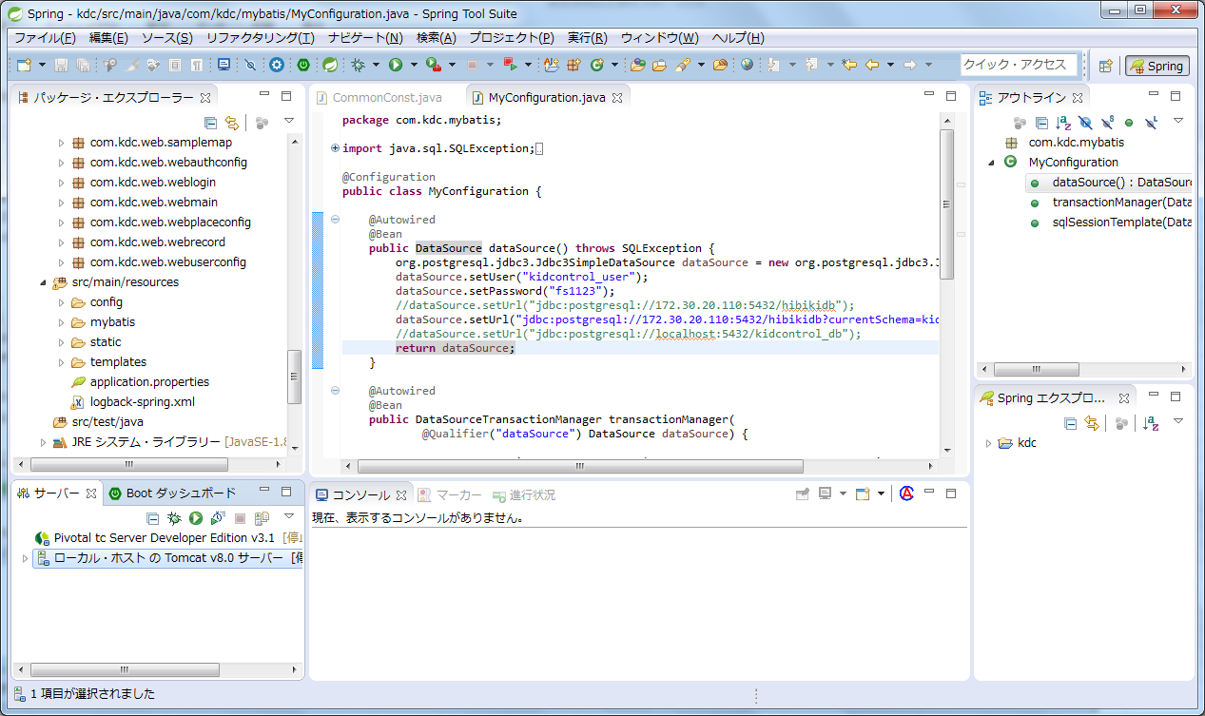

起動確認後に下記URLにアクセス
http://localhost:8080/kdc/web/login

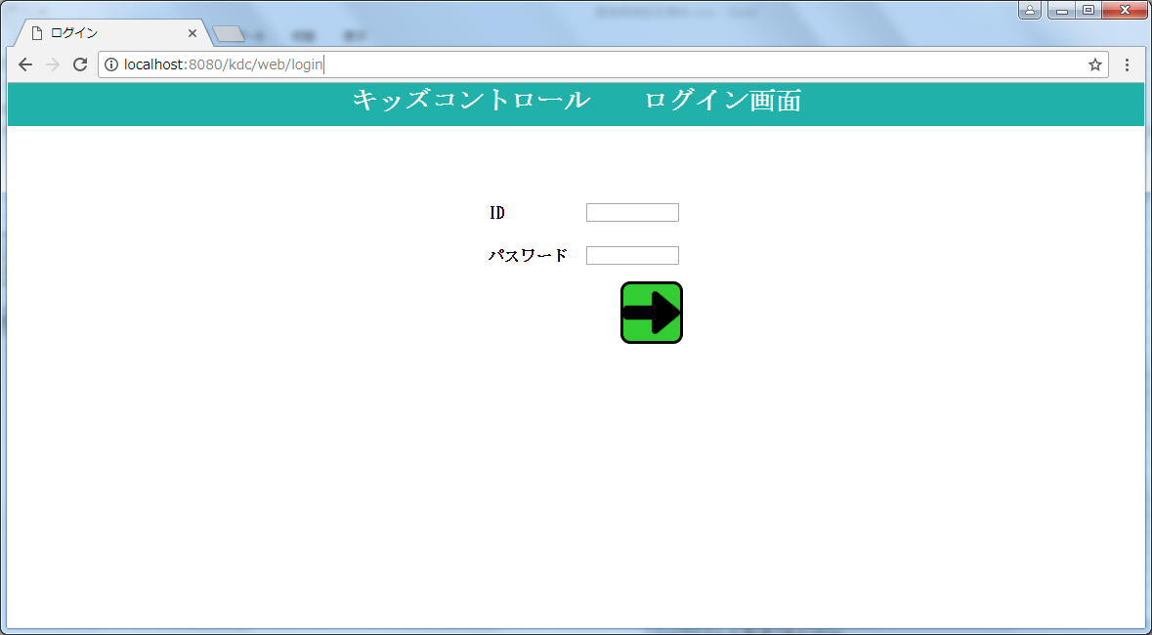

画面が表示できればOK

各種設定（DB、外部ファイル）
キッズコントロール設定関係

【DB接続】
kdc/mybatis/MyConfiguration.java

 | public DataSource dataSource() throws SQLException {
 |  | org.postgresql.jdbc3.Jdbc3SimpleDataSource dataSource = new org.postgresql.jdbc3.Jdbc3SimpleDataSource();
 |  | dataSource.setUser("kidcontrol_user"); |  | ユーザ名
 |  | dataSource.setPassword("fs1123"); |  | パスワード
 |  | //dataSource.setUrl("jdbc:postgresql://172.30.20.110:5432/hibikidb");
 |  | //dataSource.setUrl("jdbc:postgresql://172.30.20.110:5432/hibikidb?currentSchema=kidcontrol_new");
 |  | dataSource.setUrl("jdbc:postgresql://localhost:5432/kidcontrol_db"); |  | ドライバ、接続パス、ポート、DB名、スキーマ
 |  | return dataSource;
 | }

【設定ファイル等外部ファイルのパス】
kdc/common/util/CommonConst.java

 | /** システムモジュールファイル格納ディレクトリパス */
 | // TODO:本番環境に合わせて変更
 | //public static final String SYSTEM_MODULE_PATH = "C:/fst/";
 | public static final String SYSTEM_MODULE_PATH = "/Shared01/kidcontrol/module/"; |  |  | 外部ファイルはすべてこのパスの下に配置される。

 | /** システム設定ファイル名 */
 | public static final String SYSTEM_INI_FILE_NAME = "kidcontrol.ini"; |  |  | この例では、システム設定ファイルのパスは
 |  |  |  | /Shared01/kidcontrol/module/kidcontrol.ini
 | /** アプリインストールパッケージ（APK）ファイル名 */
 | public static final String APK_FILE_NAME = "kidcontrol.apk";

 | /** ユーザデフォルトアイコン画像格納ディレクトリ */
 | public static final String USER_ICON_DIR = "icon/user/"; |  |  | /Shared01/kidcontrol/module/icon/user/
 | /** 場所アイコン画像格納ディレクトリ */
 | public static final String PLACE_ICON_DIR = "icon/place/";

【常駐処理設定】
src/main/resources/config/application.yml |  |  |  | ・サーバ常駐処理のループ間隔を設定。書式はcronの形式による。
 |  |  |  | ・10分間隔程度ならばサーバ負荷は問題ない模様。
cron: |  |  |  | 逆に間隔を長くしすぎると、切断の察知が遅れるため注意。
connectTask: 0 */10 * * * *
 |  |  |  |  | ※サーバの常駐処理
 |  |  |  |  | 端末の位置情報を定期的に見回って、送信が来ているかを確認している。
 |  |  |  |  | （接続切断／回復のプッシュ通知判定）
 |  |  |  |  |  | →kdc.common.util.KdcScheduledService
 |  |  |  |  | ※メイン画面のループ処理は、こことは無関係。

【ログ関係】
src/main/resources/application.properties |  |  |  | ログ出力レベルの設定

logging.level.root=INFO
logging.level.org.springframework.web=INFO
logging.level.com.kdc=INFO
#logging.level.com.kdc.mybatis=DEBUG

src/main/resources/logback-spring.xml |  |  |  | ログファイルの設定

<?xml version="1.0" encoding="UTF-8"?>
<configuration>
<include resource="org/springframework/boot/logging/logback/defaults.xml" />
<include resource="org/springframework/boot/logging/logback/console-appender.xml"/>
<property name="LOG_FILE" value="/var/log/kidcontrol/kdc.log"/> |  |  |  | ログファイルの出力先（フルパス）
<appender name="FILE" class="ch.qos.logback.core.rolling.RollingFileAppender">
<encoder>
<pattern>${FILE_LOG_PATTERN}</pattern> |  |  |  | 命名パターンに従ったファイル名で生成
</encoder>
<file>${LOG_FILE}</file>
<rollingPolicy class="ch.qos.logback.core.rolling.TimeBasedRollingPolicy">
 | <fileNamePattern>${LOG_FILE}.%d{yyyyMMdd}</fileNamePattern> |  |  | ログファイルの命名パターン
 | <maxHistory>30</maxHistory>
 | </rollingPolicy>
</appender>
<logger name="com.kdc.mybatis" additivity="false"> |  |  |  | mybatisの処理（SQL文）のDEBUGレベルログをファイルに出力
<level value="DEBUG" />
<appender-ref ref="FILE" />
</logger>

<root level="INFO"> |  |  |  | INFOレベルログをコンソールとファイルに出力
<appender-ref ref="CONSOLE"/>
<appender-ref ref="FILE"/>
</root>
</configuration>

【外部ファイル】
kidcontrol.ini

 | キッズコントロールの外部設定ファイル。

 | mainReloadTime |  | メイン画面のリロード間隔。（単位：ミリ秒）

 | pushApiKey |  | プッシュ通知のAPIキー

 | googleMapApiKey |  | GoogleMapAPIのAPIキー

ユーザデフォルトアイコン
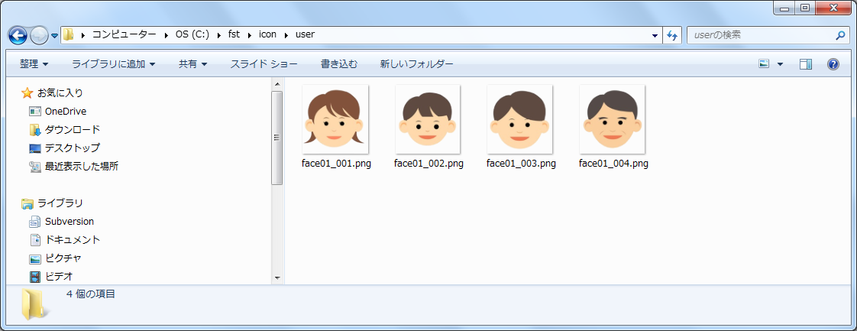

 | kdc/common/util/CommonConst.javaで設定したディレクトリにアイコンを格納する。

 | ディレクトリ内の全てのファイルがアイコン画像ファイルとみなされるため、
 | アイコン画像以外のファイルを置かないこと。

 | ファイル名（拡張子以外）の末尾を管理レベルに対応した連番（最低2ケタ）にすること。
 | 例）face01_001.png、face01_002.png、…
 |  | face01_001.png→管理レベル1のデフォルト画像
 |  | face01_002.png→管理レベル2のデフォルト画像
 |  | となる。

 | 「face1.png」→NG（連番が1ケタ）
 | 「face01_001.png」「face01_101.png」→NG（連番は2ケタ分しか解釈しないので重複になる）

場所アイコン
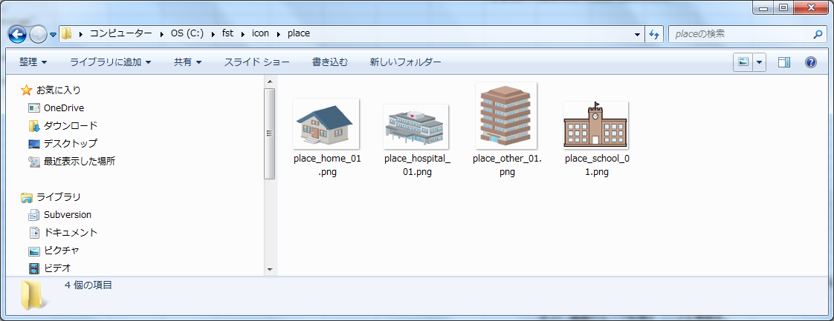

 | kdc/common/util/CommonConst.javaで設定したディレクトリにアイコンを格納する。

 | ディレクトリ内の全てのファイルがアイコン画像ファイルとみなされるため、
 | アイコン画像以外のファイルを置かないこと。

 | ファイル名（拡張子以外）がそのままDBの場所マスタ.アイコンIDに登録される。

